关系图
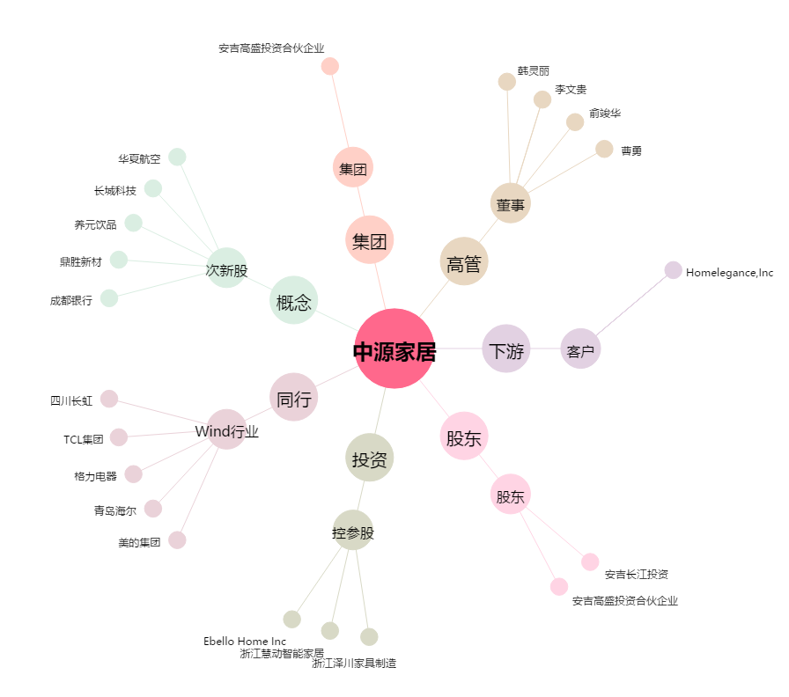
中源家居[603709.SH] - 关系概览图

